Druckversion
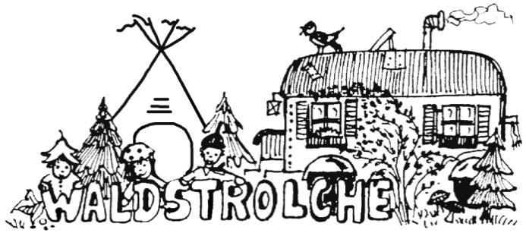

Antrag auf K O S T E N E R S T A T T U N G

An den Verein
Waldstrolche e. V.
Parkplatz am Eichwasenring
72654 Neckartenzlingen

1. Farblich hinterlegte Felder vollständig ausfüllen, Kästchen ankreuzen, Formular mit Datum unterschreiben
2. Originalbelege kleiner DIN A 5 auf Formularrückseite aufkleben, bei Platzbedarf mehrere Fomulare verwenden
3. Originalbelege ab DIN A 5 an Formular klammern oder heften
4. Belege bitte durchnummerieren

Antragsteller:
Name |  | Vorname |  | Strasse |  | Hausnr. | PLZ | Wohnort

Bankverbindung:
IBAN |  |  |  |  | Name und Ort der Bank

Kaufdatum | gekauft bei |  | Bezeichnung |  | Verwendungszweck |  | Beleg-Nr. | Anzahl | Einzelpreis | Gesamtpreis
TT.MM.JJ | z.B. Bauhaus |  | z.B. Holzleisten |  | z.B. Reparatur Bauwagen |  | 01 | 0.00 | 0.00 € | 0.00 €

 |  |  |  |  |  |  |  |  | Summe

Bitte zutreffendes ankreuzen:
Ich bitte um Erstattung des Gesamtbetrages auf oben angegebenes Konto.
Der Betrag wird zur Spende ausgesetzt. (Spendenbescheinigung wird zu Beginn des Folgejahres erstellt)

Datum |  | Unterschrift Antragsteller

Kostenerstattung bearbeitet

Datum |  | Unterschrift Waldstrolche e.V. |  |  | Unterschrift Waldstrolche e.V. |  |  | Bemerkungen / Bearbeitungsvermerke

Waldkindergarten „Waldstrolche Neckartenzlingen e.V.“
Postanschrift |  | Parkplatz am Eichwasenring 72654 Neckartenzlingen
Internet |  | www.waldstrolche.de |  |  | E-Mail |  |  | email@waldstrolche.de
Bankverbindung |  | Volksbank Nürtingen |  | BIC: GENODES1NUE | IBAN: DE84612901200155868004

72070 | Tübingen
72072 | Tübingen
72074 | Tübingen
72076 | Tübingen
72108 | Rottenburg am Neckar
72116 | Mössingen
72119 | Ammerbuch
72124 | Pliezhausen
72127 | Kusterdingen
72131 | Ofterdingen
72135 | Dettenhausen
72138 | Kirchentellinsfurt
72141 | Walddorfhäslach
72144 | Dußlingen
72145 | Hirrlingen
72147 | Nehren
72149 | Neustetten
72160 | Horb am Neckar
72172 | Sulz am Neckar
72175 | Dornhan
72178 | Waldachtal
72181 | Starzach
72184 | Eutingen im Gäu
72186 | Empfingen
72189 | Vöhringen
72202 | Nagold
72213 | Altensteig
72218 | Wildberg
72221 | Haiterbach
72224 | Ebhausen
72226 | Simmersfeld
72227 | Egenhausen
72229 | Rohrdorf
72250 | Freudenstadt
72270 | Baiersbronn
72275 | Alpirsbach
72280 | Dornstetten
72285 | Pfalzgrafenweiler
72290 | Loßburg
72291 | Betzweiler-Wälde
72293 | Glatten
72294 | Grömbach
72296 | Schopfloch
72297 | Seewald
72299 | Wörnersberg
72336 | Balingen
72348 | Rosenfeld
72351 | Geislingen
72355 | Schömberg
72356 | Dautmergen
72358 | Dormettingen
72359 | Dotternhausen
72361 | Hausen am Tann
72362 | Nusplingen
72364 | Obernheim
72365 | Ratshausen
72367 | Weilen unter den Rinnen
72369 | Zimmern unter der Burg
72379 | Hechingen
72393 | Burladingen
72401 | Haigerloch
72406 | Bisingen
72411 | Bodelshausen
72414 | Rangendingen
72415 | Grosselfingen
72417 | Jungingen
72419 | Neufra
72458 | Albstadt
72459 | Albstadt
72461 | Albstadt
72469 | Meßstetten
72474 | Winterlingen
72475 | Bitz
72477 | Schwenningen
72479 | Straßberg
72488 | Sigmaringen
72501 | Gammertingen
72505 | Krauchenwies
72510 | Stetten am kalten Markt
72511 | Bingen
72513 | Hettingen
72514 | Inzigkofen
72516 | Scheer
72517 | Sigmaringendorf
72519 | Veringenstadt
72525 | Münsingen
72531 | Hohenstein
72532 | Gomadingen
72534 | Hayingen
72535 | Ennabeuren
72535 | Heroldstatt
72535 | Sontheim
72537 | Mehrstetten
72539 | Pfronstetten
72555 | Metzingen
72574 | Bad Urach
72581 | Dettingen an der Erms
72582 | Grabenstetten
72584 | Hülben
72585 | Riederich
72587 | Donnstetten
72587 | Römerstein
72587 | Zainingen
72589 | Westerheim
72622 | Nürtingen
72631 | Aichtal
72636 | Frickenhausen
72639 | Neuffen
72644 | Oberboihingen
72649 | Wolfschlugen
72654 | Neckartenzlingen
72655 | Altdorf
72657 | Altenriet
72658 | Bempflingen
72660 | Beuren
72661 | Grafenberg
72663 | Großbettlingen
72664 | Kohlberg
72666 | Neckartailfingen
72667 | Schlaitdorf
72669 | Unterensingen
72760 | Reutlingen
72762 | Reutlingen
72764 | Reutlingen
72766 | Reutlingen
72768 | Reutlingen
72770 | Reutlingen
72793 | Pfullingen
72800 | Eningen unter Achalm
72805 | Lichtenstein
72810 | Gomaringen
72813 | Sankt Johann
72818 | Trochtelfingen
72820 | Sonnenbühl
72827 | Wannweil
72829 | Engstingen

